本章提要
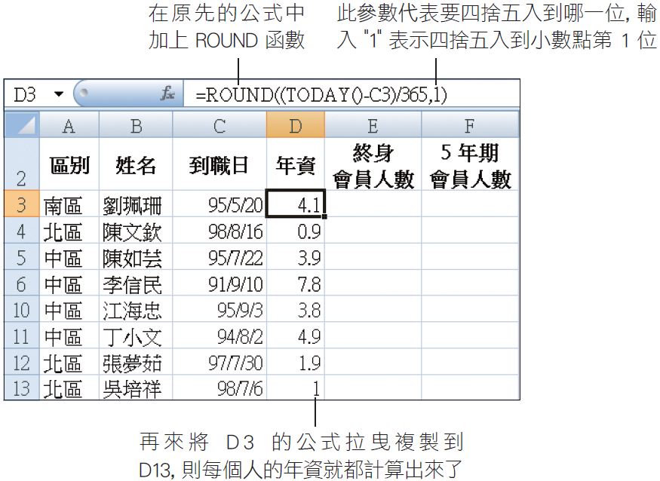
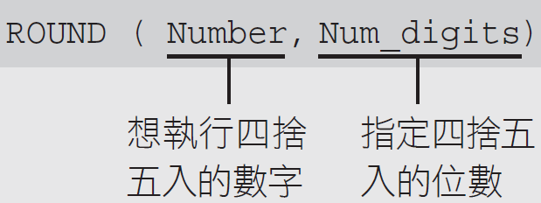
o輸入日期與更改日期顯示格式
o使用 HLOOKUP 函數與 LOOKUP 函數進行查表
o使用 TODAY 函數計算年資並搭配 ROUND 函數做四捨五入
o用篩選、排序、設定格式化的條件功能分析資料
o為儲存格加上說明註解

o由於 Excel 預設使用西元年－yyyy/m/d(2011/1/1)
o在輸入日期的最前面加上 "R" (文字與數字間不能空格)
n例如 "R95/5/20"，那麼儲存格會顯示 95/5/20，但資料編輯列則顯示 2006/5/20

oLOOKUP 函數會在單一欄 (或單一列) 的範圍中尋找指定的搜尋值，然後傳回另一個單一欄 (或單一列) 範圍中同一個位置的值
oLOOKUP 函數的公式如下：

